実践問題
 | 実践問題（選択形式）- 全5問
 | Gitの基本操作を実際に行う問題です。
 | 問題文の操作を、Githubとコマンドプロンプトを用いて行ってください。 尚、実践⑤は可能な方のみ挑戦してください

実践① | リポジトリの作成

 | 操作1.GitHubにログインし、以下の新規リポジトリを1つ作成してください。
 | リポジトリ名： git-test
 | 公開設定 ： Public

実践② | リモートリポジトリのクローン

 | 操作1.作成したリポジトリURL（SSH形式）を、コマンドプロンプトで自分のPCのデスクトップにクローンしてください
 | 操作2.クローンしたフォルダがデスクトップに配置されていることを確認してください

実践③ | ファイルの編集とコミット

 | 操作1.クローンしたフォルダ内にtest.txtファイルを新規作成し、内容を記入してください
 | 操作2.作成したファイルをステージングし、コミットしてください

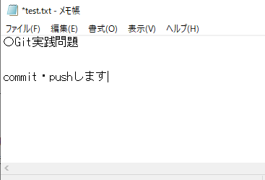
 | test.txtの作成例)

実践④ | プッシュ

 | 操作1.実践②でコミットした変更をGitHubのリモートリポジトリへプッシュしてください
 | 操作2.Githubでtest.txtファイルを開き、変更が反映されていることを確認してください

実践⑤ | プル

 | 操作1.GitHub上でtest.txtの内容を変更してください
 | 操作2.ローカルリポジトリに変更をプルした後、ローカルのtest.txtに変更が反映されていることを確認してください
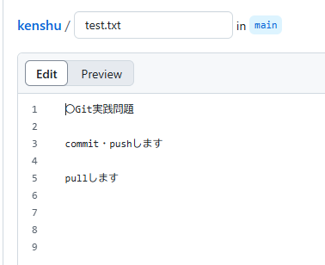
 | test.txtの変更例)

実践⑥ | （発展）ブランチの作成とプルリクエスト

 | 操作1.test-branchという名前でブランチを作成してください
 | 操作2.test.txtを編集し、コミット・プッシュしてください
 | 操作3.mainブランチへのプルリクエストを作成してください

 | ★課題の提出方法
 | 1.このExcelファイルを、クローンしたリポジトリの中に保存してください

 | 2.Gitを使って、ファイルをリポジトリにコミット・プッシュしてください

 | 3.GitHubでリポジトリのURL(HTTPS形式) をコピーし、講師に共有してください

